功能名称
Part1：被测功能信息
游戏名称 | 万国觉醒 | 填写该功能所对应的游戏名称
功能名称 | 医院功能&伤兵治疗 | 填写该功能的具体功能名称
编写时间 | 9.15-9.18 | 格式：yyyymmdd-yyyymmdd（编写开始时间－编写终止时间）
编写人员 | 吴厚杭 | 填写用例编写人员
Part2：测试数据（自动生成）
 | 用例总条数 | 测试进度 | 发现BUG数 | 用例外BUG数(手工输入) | 用例覆盖率
总用例情况 | 49 | 0% | 0 | 0 | 100.00%
A.功能部分情况 | 46 | 0% | 0 |  | 100.00%
B.场景部分情况 | 0 | #DIV/0! | 0 |  | #DIV/0!
C.性能部分情况 | 1 | 0% | 0 |  | 100.00%
D.兼容部分情况 | 2 | 0% | 0 |  | 100.00%
Part3：用例要素
1.用例标题：该用例标题。 2.前置条件/覆盖类型：填入用例执行的前置条件/覆盖类型（如：活动开启 or 活动关闭）。 3.测试方法/测试步骤：填入详细的测试方法/步骤（在xx情况，对xx目标，做xx操作）。 4.图示：有图示可插入具体图示。 5.质量要求/测试预期：填入详细的质量要求/测试预期，用例通过的标准。 6.测试结果：填入实际测试结果。 7.备注：用于填写测试相关数据，例如用例失败的结果或原因分析等。
Part4：测试结果
测试结果说明： 测试通过填Y、失败填N、用例不支持填NA、暂不填的视为TBD(如，适用于因前置条件失败而导致无法确认Y or N的情况)。Y/N/TBD/NA用不同底色标注出来(Y为绿底，N为红底，TBD为灰底，NA为黄底)。 最终测试完毕提交报告以进行质量评估时,不允许有空白项(即TBD)。 策划文档应支持，实际功能却不支持的（如：功能与策划文档出入），不管开发是否未支持或未实现，应评为N；对于前提条件不满足或功能性明确暂未支持或未实现，才允许酌情评为NA（关于这点，审核人员 应着重把关执行结果填写的合理性）。 测试方法说明： 1.按照用例逐一进行测试，并在测试后输出测试结果。 2.在测试失败条目后填写结果或原因分析。
用例序号 | 用例标题 | 前置条件/覆盖类型 | 测试方法/测试步骤 | 图示 | 质量要求/测试预期 | 测试结果 (Y/N/TBD/NA) | 备注
A.功能篇
A1 功能测试
A1.1 | 功能入口 | 医院外观 | 使用道具更换文明，查看医院建筑外观 |  | 建筑风格转换正确
A1.2 |  |  | 提升市政厅等级，升级时代，查看建筑外观 |  | 建筑外观转换正确
A1.3 |  |  | 查看建筑占地格数 |  | 与配置表一致
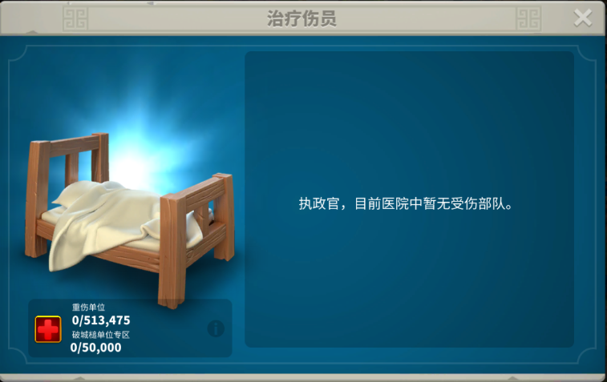
A2.1 | 治疗界面 | 无伤员 | 查看界面标题文本 |  | 标题文本显示正确 |  | 文本id待补充
A2.2 |  |  | 查看伤员提示文本 |  | 提示文本显示正确
A2.3 |  |  | 查看大图像状态 |  | 正确显示空闲状态
A2.4 |  |  | 点击右上角关闭按钮 |  | 正确关闭治疗界面
A2.5 |  |  | 查看最大治疗数量显示 |  | 左下角正确显示：已伤员数/最大治疗数 |  | BuildingHospital 配置治疗容量
A2.6 |  |  | 更换文明，查看治疗图标 |  | 对应文明的治疗图标显示正确 |  | 文明治疗图标显示： "红十字"&"血月"
A2.7 |  | 有伤员 | 查看治疗界面大图像显示 |  | 正确显示伤员状态
A2.8 |  |  | 查看重伤兵种小图标显示 |  | 正确显示重伤兵种
A2.9 |  |  | 查看伤员分类提示文本 |  | 文本显示正确 |  | 伤员分类： 重伤单位&工程车单位
A2.10 |  |  | 拉动伤员选择区间条 |  | 伤员区间条可正常拉动
A2.11 |  |  | 资源足够治疗，查看资源数值文本表现 |  | 资源数值表现为白色字体
A2.12 |  |  | 资源不足治疗，查看资源数值文本表现 |  | 资源数值表现为红色字体
A2.13 |  | 治疗功能 | 医院空闲时，查看医院建筑状态 |  | 医院显示空闲状态
A2.14 |  |  | 医院治疗时，查看医院建筑状态 |  | 医院显示治疗特效
A2.15 |  |  | 等待治疗时，查看医院建筑状态 |  | 医院建筑上方显示等待治疗气泡
A2.16 |  |  | 治疗结束时，查看医院建筑状态 |  | 医院建筑上方显示已完成治疗气泡
A2.17 |  |  | 多兵种治疗结束时，查看医院建筑状态 |  | 医院建筑上方显示多个兵种图标气泡
A2.18 |  |  | 查看已完成治疗的兵种气泡排序方式 |  | 与配置表一致，高等级兵种在前 |  | 步→弓→骑→车进行排序
A2.19 |  |  | 点击等待治疗气泡，查看功能表现 |  | 弹出治疗界面
A2.20 |  |  | 点击已完成治疗气泡，查看功能表现 |  | 图标转化为战斗力
A2.21 |  |  | 点击已完成治疗气泡，查看飘字提醒 |  | 飘字提醒正确
A2.22 |  |  | 设置伤员区间条为=0，查看按治疗能表现 |  | "治疗"按钮消失，改为"最大"按钮
A2.23 |  |  | 设置伤员区间条为>0，查看按治疗能表现 |  | 显示"治疗"按钮 |  | 治疗分类： 宝石治疗&资源治疗
A2.24 |  |  | 资源充足，点击资源治疗 |  | 正确开始治疗
A2.25 |  |  | 开始治疗时，查看治疗音效 |  | 开始治疗正确伴随音效
A2.26 |  |  | 资源不足，点击资源治疗 |  | 正确弹出资源补充弹窗
A2.27 |  |  | 正在治疗时，查看治疗倒计时表现 |  | 倒计时显示正确，与配表一致 |  | Soldiers.WoundedTime配置的基础伤兵时间
A2.28 |  |  | 正在治疗时，建造新医院建筑，查看治疗表现 |  | 新医院建筑不参与治疗
A2.29 |  |  | 点击治疗后，查看治疗按钮 |  | "治疗"按钮转换为"加速"按钮
A2.30 |  |  | 在治疗界面，治疗结束时，查看功能表现 |  | 自动关闭治疗界面
A2.31 |  |  | 主堡被攻击，查看治疗功能界面 |  | 治疗界面停止治疗
A2.32 |  |  | 主堡被攻击，查看治疗界面提示文本 |  | 停止治疗提示显示正确
A2.33 |  |  | 主堡被攻击，查看医院治疗情况 |  | 医院停止治疗
A2.34 |  |  | 医院升级时，查看治疗界面 |  | 升级时无法打开治疗界面
A2.35 |  |  | 治疗界面，点击"!"按钮,查看重伤规则介绍文本 |  | 重伤规则介绍文本显示正确
A2.36 |  |  | 医院容量到达上限，查看重伤单位 |  | 重伤单位直接死亡，不进入医院
A2.37 |  |  | 查看兵种治疗顺序 |  | 治疗顺序与配表一致 |  | 治疗顺序由兵种等级从低到高
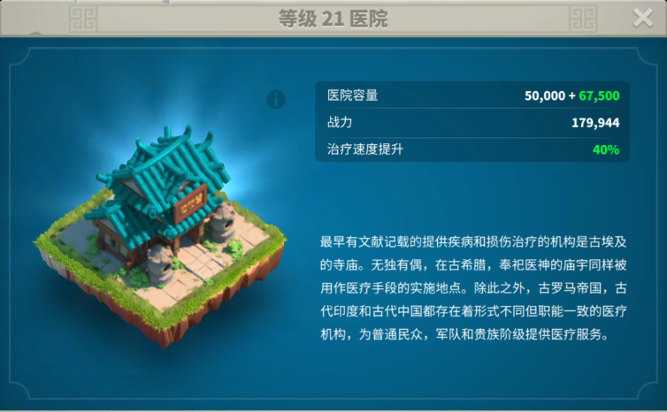
A3.1 | 建筑详情 | UI | 点击右上角"关闭"按钮 |  | 关闭"建筑详情"弹窗
A3.2 |  |  | 查看建筑介绍文本 |  | 建筑介绍文本显示正确
A3.3 |  |  | 查看建筑标题文本 |  | 建筑标题文本显示正确
A3.4 |  |  | 有属性加成时，查看建筑属性数值表现 |  | 属性数值表现为绿色字体
A3.5 |  |  | 无属性加成时，查看建筑属性数值表现 |  | 属性数值表现为白色字体
A3.7 |  | 训练等级数据 | 点击大图像右上角"!"，查看功能表现 |  | 弹窗显示医院等级数据
B.战斗篇
B1 战斗场景测试

C.性能篇
C1 性能测试
#REF!
D.兼容篇
D1 设备兼容测试
#REF!
D2 系统兼容测试
#REF!
E.XXX
E1 XXX

